일반구매사 단품,옵션 장바구니
일반구매사 단품/옵션 장바구니 (IT_OKP_05_01)

작성자 | 작성일 | 수행자 | 수행일
김은별 | 2025.04.29

테스트 대상 상세 (시나리오별 세부단계)
상품검색 => 단품 장바구니 담기 => 옵션상품검색 => 옵션상품 장바구니 담기 => 장바구니 확인 => 주문요청
테스트 시나리오 목적 :
OK플라자 일반구매사에서 단품/옵션 상품을 검색하고 장바구니에 담아서 주문을 요청한다.
가정 및 필요사항 :

시나리오 항목 CODE | 시나리오 화면경로 및 페이지 | 테스트 항목 | 테스트 사전 정보 및 입력 | 테스트 케이스 기대결과 | 실제결과 | 구분 또는 실패 여부 | pcni | 비고
IT_OKP_05_01_01 | 구매사 상품 카테고리 이동 or 특정 상품 검색 | OK플라자 상품 조회 | • OKPlaza 구매사 로그인 - ar_test / 1111(테스트고객사_Test) - 상품코드 2516147 | • 구매사 로그인하여 카테고리 선택하거나 상품을 검색하여 조회 | • OK |  | O
IT_OKP_05_01_02 | 상품 리스트에서 장바구니 담기 | 단품 상품 장바구니 담기 | • [장바구니 담기] 클릭 - 상품코드 2516147 | • 단품 상품은 수량 입력 후 장바구니 담기 버튼 클릭하면 장바구니로 등록 | • OK |  | O
IT_OKP_05_01_03 |  | 옵션 상품 장바구니 담기 | • [옵션선택] 클릭 • 팝업에서 [장바구니 담기] 클릭 - 상품코드 2016643 | • 옵션 선택 팝업 노출 • 수량 입력 후 장바구니 담기 버튼 클릭하면 상품이 장바구니로 등록 | 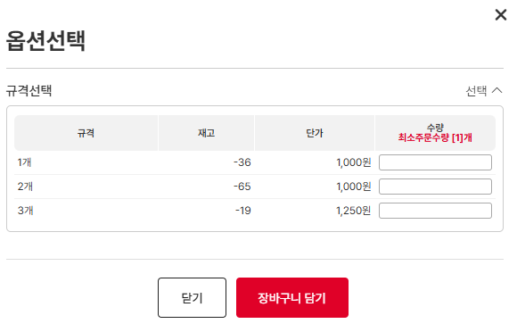 • OK • OK |  | O
IT_OKP_05_01_04 | 주문관리 > 장바구니 | 단품/옵션 상품 장바구니 주문 | • 공사명, 배송지 입력 후 장바구니 상품을 선택하여 [주문신청] 클릭 | • 주문 요청 완료 • 주문관리 > 주문이력조회 화면에서 주문 확인 | • OK • OK |  | O | -배송지선택>배송지명 클릭 시 로딩

OKSafety 단품,옵션 주문
OKSafety 단품/옵션 주문 (IT_OKP_05_07)

작성자 | 작성일 | 수행자 | 수행일
김은별 | 2025.04.29

테스트 대상 상세 (시나리오별 세부단계)
상품검색 => 단품 장바구니 담기 => 옵션상품검색 => 옵션상품 장바구니 담기 => 장바구니 확인 => 주문요청
테스트 시나리오 목적 :
OKSafety에서 단품/옵션 상품을 검색하고 장바구니에 담아서 주문을 요청한다.
가정 및 필요사항 :
OKSafety 공사유형이나 사업장으로 상품 진열

시나리오 항목 CODE | 시나리오 화면경로 및 페이지 | 테스트 항목 | 테스트 사전 정보 및 입력 | 테스트 케이스 기대결과 | 실제결과 | 구분 또는 실패 여부 | pcni | 비고 |  | 조치자 | 조치결과
IT_OKP_05_07_01 | OKSafety 구매사 상품 카테고리 이동 or 특정 상품 검색 | OKSafety 상품 조회 | • OKSafety 구매사 로그인 - ar_test / 1111(PTCE_안전자재) | • OKSafety로 로그인하여 카테고리 선택하거나 상품을 검색하여 조회 | • OK |  | O | 구매사 로그인 OKSafety로 로그인하였으나 okp 페이지가 출력됨 (상단 유틸영역에서 직접변경해야함) 사업장 : PTCE_안전자재 조윤지_구매사_안전자재 safety2222 | 사업장 : PTCE_구매 조윤지_구매사 safety1111 - 안전몰사용자 권한 부여시 실패 alert 확인 | 이의진 | 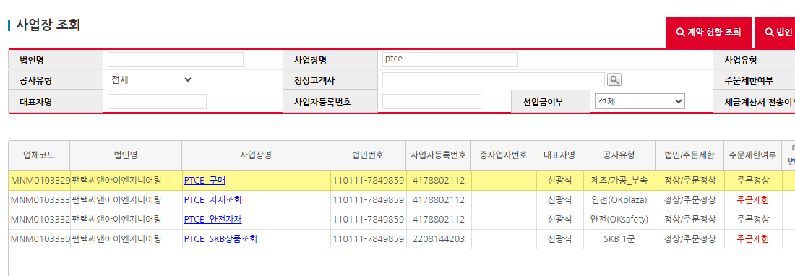 PTCE_구매 사업장의 경우 공사유형이 안전(OKSafety) 가 아닌 업체로 해당 권한을 부여할 수 없습니다.
IT_OKP_05_07_02 | 상품 리스트에서 장바구니 담기 | 단품 상품 장바구니 담기 | • [장바구니 담기] 클릭 - 상품코드 2416807 | • 단품 상품은 수량 입력 후 장바구니 담기 버튼 클릭하면 장바구니로 등록 | • OK |  | O
IT_OKP_05_07_03 |  | 옵션 상품 장바구니 담기 | • [옵션선택] 클릭 • 팝업에서 [장바구니 담기] 클릭 - 상품코드 2416127 | • 옵션 선택 팝업 노출 • 수량 입력 후 장바구니 담기 버튼 클릭하면 상품이 장바구니로 등록 | • OK • OK |  | O
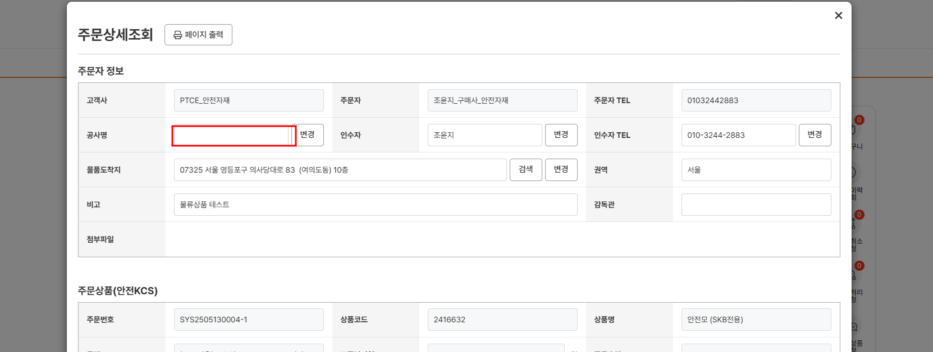
IT_OKP_05_07_04 | 주문관리 > 장바구니 | 단품/옵션 상품 장바구니 주문 | • 산업안전공사명, 배송지 입력 후 장바구니 상품을 선택하여 [주문신청] 클릭 | • 주문 요청 완료 • 주문관리 > 주문이력조회 화면에서 주문 확인 | • OK • OK |  |  | safety 주문상세조회> 공사명 미출력 |  | 김은별 | OKSafety 주문의 경우 공사명이 존재하지 않습니다.

물류상품 주문
물류상품 주문 (IT_OKP_05_08)

작성자 | 작성일 | 수행자 | 수행일
김은별 | 2025.04.29

테스트 대상 상세 (시나리오별 세부단계)
물류상품검색 => 장바구니 담기 => 주문요청 => 물류센터주문 출고접수 => 출고확정 => 출고이력확인
테스트 시나리오 목적 :
OK플라자 구매사에서 물류 상품을 주문하고 물류센터에서 출고 처리를 한다.
가정 및 필요사항 :
재고가 있는 물류상품 확인

시나리오 항목 CODE | 시나리오 화면경로 및 페이지 | 테스트 항목 | 테스트 사전 정보 및 입력 | 테스트 케이스 기대결과 | 실제결과 | 구분 또는 실패 여부 | pcni | 비고 | 조치자 | 조치결과
IT_OKP_05_08_01 | 구매사 상품 카테고리 이동 or 물류 상품 검색 | OK플라자 물류 상품 조회 | • OKPlaza 구매사 로그인 - ar_test / 1111(테스트고객사_Test) - 상품코드 2415003 | • 물류 상품 조회 | • OK |  | O
IT_OKP_05_08_02 | 상품 리스트에서 장바구니 담기 | 물류 상품 장바구니 담기 | • [장바구니 담기] 클릭 - 상품코드 2415003 | • 수량 입력 후 장바구니 담기 버튼 클릭하면 장바구니로 등록 | • OK |  | O
IT_OKP_05_08_03 | 주문관리 > 장바구니 | 물류 상품 장바구니 주문 | • 공사명, 배송지 입력 후 장바구니에서 [주문신청] 클릭 | • 주문 요청 완료 • 주문관리 > 주문이력조회 화면에서 주문내역 확인 | • OK • OK |  | O
IT_OKP_05_08_04 | WMS > 출고관리 >출고접수(안성C) | 물류주문 출고접수 | • WMS 로그인 - agent1 / 1111 | • 출고접수 대기 건 확인 • 출고 접수 처리 | 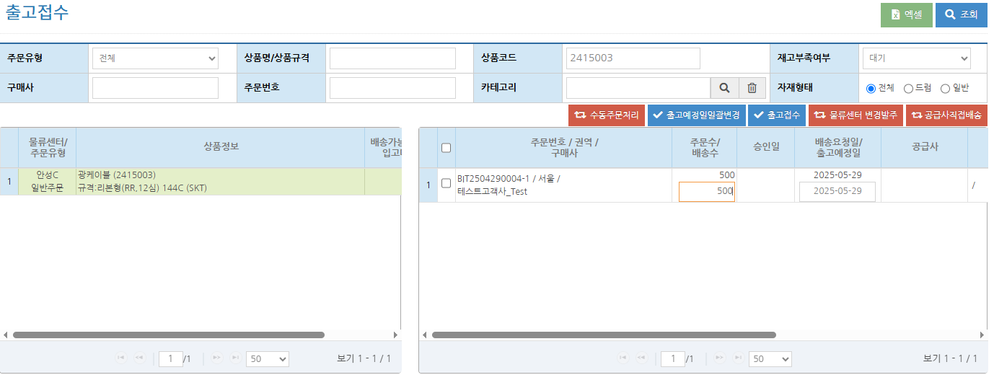 • OK • OK |  |  | -WMS미출력 주문 확인 | 김은별 | 출고대기 건이 맞는지 주문상태 확인 필요
IT_OKP_05_08_05 | WMS > 출고관리 >출고확정(안성C) | 물류주문 출고확정 | • WMS 로그인 - agent1 / 1111 | • 출고확정 대기 건 확인 • 바코드 매핑 후 출고 확정 처리 | • OK • OK |  |  |  | 김은별 | 상동
IT_OKP_05_08_06 | WMS > 출고관리 >출고이력(안성C) | 물류주문 출고이력 확인 | • WMS 로그인 - agent1 / 1111 | • 출고 확정된 주문 이력 확인 | • OK |  |  |  | 김은별 | 상동

공급사 주문접수,배송
공급사 주문접수/배송 (IT_OKP_05_09)

작성자 | 작성일 | 수행자 | 수행일
김은별 | 2025.04.29

테스트 대상 상세 (시나리오별 세부단계)
공급사 주문접수 > 배송처리 > 주문이력조회
테스트 시나리오 목적 :
OK플라자 공급사에서 주문을 접수하고 배송 처리를 한다.
가정 및 필요사항 :
구매사에서 공급사로 주문 발주

시나리오 항목 CODE | 시나리오 화면경로 및 페이지 | 테스트 항목 | 테스트 사전 정보 및 입력 | 테스트 케이스 기대결과 | 실제결과 | 구분 또는 실패 여부 | pcni | 비고
IT_OKP_05_09_01 | 공급사 로그인 주문/배송 > 주문접수 | 주문접수 대기 건 조회 | • 공급사 로그인 - safens / 1111(세이프앤서비스) | • 주문접수 조회 | 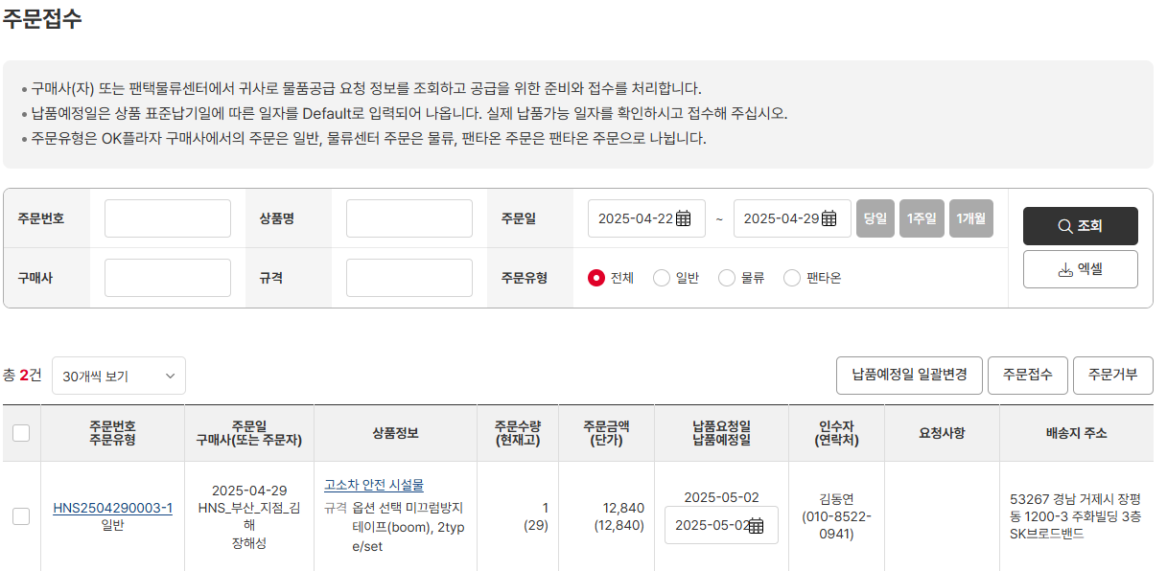 • OK
IT_OKP_05_09_02 |  | 주문접수 | • 공급사로 주문 의뢰 | • 주문접수 처리 • 주문이력조회 결과 확인 | 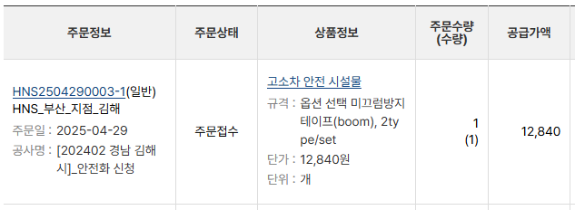 • OK • OK
IT_OKP_05_09_03 | 공급사 주문/배송 > 배송처리 | 배송처리 | • 공급사로 주문 접수 | • 배송 처리 • 주문이력조회 결과 확인 | • OK • OK

주문 인수,반품
주문 인수/반품 (IT_OKP_05_11)

작성자 | 작성일 | 수행자 | 수행일
김은별 | 2025.04.30

테스트 대상 상세 (시나리오별 세부단계)
주문인수 => 반품요청 => 반품승인 => 반품현황확인 => 법인 담당자 실적조회
테스트 시나리오 목적 :
OK플라자 구매사에서 인수된 주문을 반품 처리한다.
가정 및 필요사항 :
배송 중인 주문 건

시나리오 항목 CODE | 시나리오 화면경로 및 페이지 | 테스트 항목 | 테스트 사전 정보 및 입력 | 테스트 케이스 기대결과 | 실제결과 | 구분 또는 실패 여부
IT_OKP_05_11_01 | 구매사 인수/반품 > 상품인수 | 배송처리 된 주문을 인수 | • OKPlaza 구매사 로그인 - ar_test / 1111(테스트고객사_Test) | • 인수 대기 중인 주문을 상품인수 • 주문이력조회 결과 확인 | 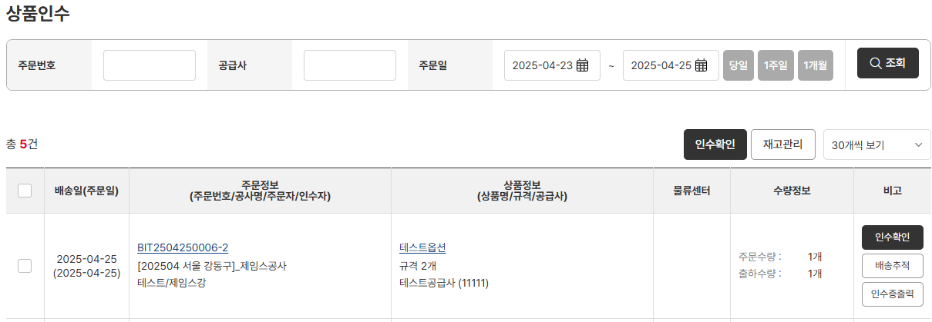 • OK • OK
IT_OKP_05_11_02 | 구매사 인수/반품 > 반품신청/현황 | 인수된 주문을 반품 처리 | • 반품요청수량과 사유를 입력 후 반품요청 | • [반품요청] 클릭 후 팝업이 출력되면 반품요청수량과 사유 입력 • 반품요청 처리 • 리스트에서 요청 중인 결과 확인 | • OK • OK • OK
IT_OKP_05_11_03 | 공급사 인수/반품 > 반품신청/현황 | 반품 요청 건을 승인 처리 | • OKPlaza 공급사 로그인 - testVenJin / 1111(테스트공급사) | • 반품 요청 건 [승인] 클릭 • 리스트에서 승인 결과 확인 | • OK • OK
IT_OKP_05_11_04 | 구매사 운영관리 > 실적관리 > 실적조회 | 반품 처리 주문을 실적조회에서 확인 | • OKPlaza 구매사 법인담당자 로그인 - ar_test / 1111(테스트고객사_Test) | • 주문 데이터 확인 | 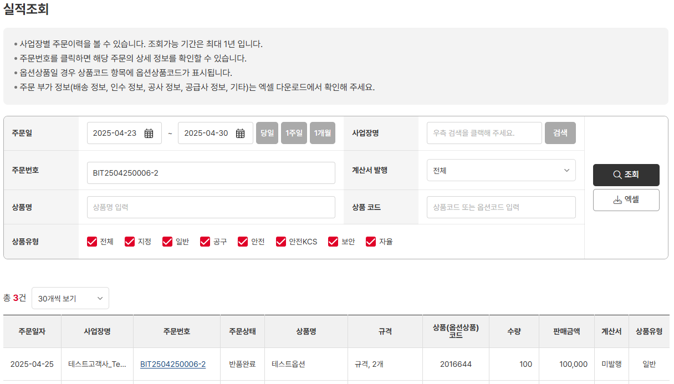 • OK

